Sheet1
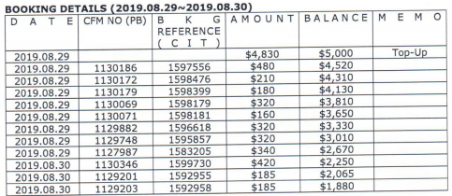

 |  | 上期预付款余额 | 5000
 |  | 订单金额 | 预付款余额
 | 1597556 | 480 | 4520
 | 1598476 | 210 | 4310
 | 1598399 | 180 | 4130
 | 1598179 | 320 | 3810
 | 1598181 | 160 | 3650
 | 1596618 | 320 | 3330
 | 1595857 | 320 | 3010
 | 1583205 | 340 | 2670
 | 1599730 | 420 | 2250
 | 1592955 | 185 | 2065
 | 1592958 | 185 | 1880

 | 1583066 | 170 | 1710
 | 1583048 | 170 | 1540
 | 1583033 | 185 | 1355
 | 1583032 | 185 | 1170
 | 1583026 | 170 | 1000
 | 1583023 | 170 | 830
 | 1582709 | 740 | 90

确定应付款金额：4910 |  | 付款单编号： P190830175320535
 | 5000 | 剩余预付款
 | 90 | 预付款余额

